Arkusz1
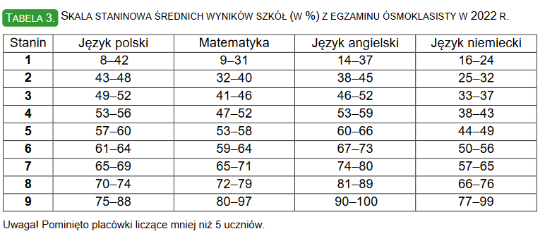

Staniny egzaminów 2022 r. | Język polski | Matematyka | Język angielski | Suma
SZKOŁA PODSTAWOWA NR 1 IM.TADEUSZA KOŚCIUSZKI W KUTNIE | 5 | 5 | 7 | 17
SZKOŁA PODSTAWOWA NR 2 IM. MARSZAŁKA JÓZEFA PIŁSUDSKIEGO | 5 | 6 | 6 | 17
SZKOŁA PODSTAWOWA NR 4 IM. MIKOŁAJA KOPERNIKA W KUTNIE | 5 | 2 | 3 | 10
SZKOŁA PODSTAWOWA NR 5 IM. HENRYKA SIENKIEWICZA | 5 | 6 | 7 | 18
SZKOŁA PODSTAWOWA NR 6 IM. MARII SKŁODOWSKIEJ - CURIE W KUTNIE | 5 | 5 | 5 | 15
SZKOŁA PODSTAWOWA NR 7 IM. ADAMA MICKIEWICZA | 3 | 3 | 4 | 10
SZKOŁA PODSTAWOWA NR 9 IM.WŁ.JAGIEŁŁY W KUTNIE | 6 | 6 | 6 | 18

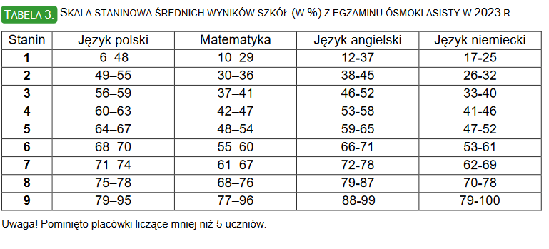

Staniny egzaminów 2023 r. | Język polski | Matematyka | Język angielski | Suma
SZKOŁA PODSTAWOWA NR 1 IM.TADEUSZA KOŚCIUSZKI W KUTNIE | 5 | 5 | 6 | 16
SZKOŁA PODSTAWOWA NR 2 IM. MARSZAŁKA JÓZEFA PIŁSUDSKIEGO | 3 | 4 | 5 | 12
SZKOŁA PODSTAWOWA NR 4 IM. MIKOŁAJA KOPERNIKA W KUTNIE | 5 | 3 | 4 | 12
SZKOŁA PODSTAWOWA NR 5 IM. HENRYKA SIENKIEWICZA | 4 | 5 | 6 | 15
SZKOŁA PODSTAWOWA NR 6 IM. MARII SKŁODOWSKIEJ - CURIE W KUTNIE | 5 | 7 | 7 | 19
SZKOŁA PODSTAWOWA NR 7 IM. ADAMA MICKIEWICZA | 6 | 5 | 6 | 17
SZKOŁA PODSTAWOWA NR 9 IM.WŁ.JAGIEŁŁY W KUTNIE | 4 | 5 | 7 | 16

2022 |  |  | język polski |  |  |  |  | matematyka |  |  |  |  | język angielski
Nazwa szkoły | Miejscowość | Ulica nr | liczba zdających | wynik średni (%) | odchylenie standardowe (%) | mediana (%) | modalna (%) | liczba zdających | wynik średni (%) | odchylenie standardowe (%) | mediana (%) | modalna (%) | liczba zdających | wynik średni (%) | odchylenie standardowe (%) | mediana (%) | modalna (%)
SZKOŁA PODSTAWOWA NR 7 IM. ADAMA MICKIEWICZA | Kutno | ul. dr. Antoniego Troczewskiego 2 | 23 | 51 | 17 | 49 | 49 | 23 | 46 | 26 | 48 | 24 | 25 | 58 | 31 | 51 | 27
SZKOŁA PODSTAWOWA NR 1 IM.TADEUSZA KOŚCIUSZKI W KUTNIE | Kutno | ul. Kanclerza Andrzeja Zamoyskiego 1 | 158 | 60 | 16 | 62 | 69 | 158 | 57 | 29 | 56 | 100 | 157 | 75 | 27 | 87 | 98
SZKOŁA PODSTAWOWA NR 9 IM.WŁ.JAGIEŁŁY W KUTNIE | Kutno | ul. Władysława Jagiełły 6 | 120 | 62 | 14 | 64 | 71 | 120 | 60 | 29 | 62 | 88 | 119 | 73 | 29 | 87 | 98
SZKOŁA PODSTAWOWA NR 6 IM. MARII SKŁODOWSKIEJ - CURIE W KUTNIE | Kutno | ul. Łąkoszyńska 9 | 80 | 58 | 14 | 60 | 60 | 80 | 55 | 31 | 56 | 16 | 80 | 66 | 30 | 76 | 98
SZKOŁA PODSTAWOWA NR 4 IM. MIKOŁAJA KOPERNIKA W KUTNIE | Kutno | ul. Narutowicza 22 | 42 | 59 | 17 | 59 | 64 | 42 | 36 | 27 | 26 | 12 | 43 | 48 | 28 | 36 | 27
SZKOŁA PODSTAWOWA NR 5 IM. HENRYKA SIENKIEWICZA | Kutno | ul. Konduktorska 13 | 39 | 58 | 16 | 62 | 64 | 39 | 60 | 26 | 64 | 68 | 39 | 74 | 26 | 82 | 95
SZKOŁA PODSTAWOWA NR 2 IM. MARSZAŁKA JÓZEFA PIŁSUDSKIEGO | Kutno | ul. Staszica 6 | 31 | 60 | 17 | 62 | 56 | 31 | 60 | 28 | 64 | 52 | 31 | 71 | 34 | 93 | 98

2023 |  |  | język polski |  |  |  |  | matematyka |  |  |  |  | język angielski
Nazwa szkoły | Miejscowość | Ulica nr | liczba zdających | wynik średni (%) | odchylenie standardowe (%) | mediana (%) | modalna (%) | liczba zdających | wynik średni (%) | odchylenie standardowe (%) | mediana (%) | modalna (%) | liczba zdających | wynik średni (%) | odchylenie standardowe (%) | mediana (%) | modalna (%)
SZKOŁA PODSTAWOWA NR 7 IM. ADAMA MICKIEWICZA | Kutno | ul. dr. Antoniego Troczewskiego 2 | 24 | 68 | 12 | 70 | 78 | 24 | 51 | 28 | 52 | 32 | 24 | 70 | 24 | 78 | 67
SZKOŁA PODSTAWOWA NR 1 IM.TADEUSZA KOŚCIUSZKI W KUTNIE | Kutno | ul. Kanclerza Andrzeja Zamoyskiego 1 | 191 | 66 | 17 | 69 | 76 | 191 | 50 | 29 | 44 | 24 | 194 | 67 | 29 | 78 | 93
SZKOŁA PODSTAWOWA NR 9 IM.WŁ.JAGIEŁŁY W KUTNIE | Kutno | ul. Władysława Jagiełły 6 | 117 | 63 | 15 | 64 | 62 | 118 | 53 | 27 | 56 | 68 | 117 | 72 | 27 | 84 | 95
SZKOŁA PODSTAWOWA NR 6 IM. MARII SKŁODOWSKIEJ - CURIE W KUTNIE | Kutno | ul. Łąkoszyńska 9 | 84 | 67 | 15 | 70 | 71 | 84 | 61 | 26 | 68 | 68 | 85 | 73 | 25 | 82 | 98
SZKOŁA PODSTAWOWA NR 4 IM. MIKOŁAJA KOPERNIKA W KUTNIE | Kutno | ul. Narutowicza 22 | 54 | 64 | 13 | 63 | 58 | 54 | 39 | 25 | 32 | 24 | 54 | 57 | 30 | 58 | 20
SZKOŁA PODSTAWOWA NR 5 IM. HENRYKA SIENKIEWICZA | Kutno | ul. Konduktorska 13 | 28 | 61 | 19 | 65 | 56 | 28 | 51 | 29 | 46 | 16 | 28 | 66 | 28 | 79 | 95
SZKOŁA PODSTAWOWA NR 2 IM. MARSZAŁKA JÓZEFA PIŁSUDSKIEGO | Kutno | ul. Staszica 6 | 17 | 57 | 17 | 60 | 60 | 17 | 42 | 17 | 36 | 32 | 17 | 65 | 28 | 84 | 93

